Reporte de bug
Reporte de un bug
Titulo | Validar datos de compra
Descripcion | los campos obligatorios de "Name" y "Credit Card" validan caracteres no validos. "Name" Valida numeros "Credit Card" Valida letras
Ambiente / Requerimientos | Navegador Chrome
Pasos | 1. Completar el campo "Name" con numeros 2. Completar el campo " Credit Card" con letras 3. Dar click en " Purchase"
Resultado Actual | 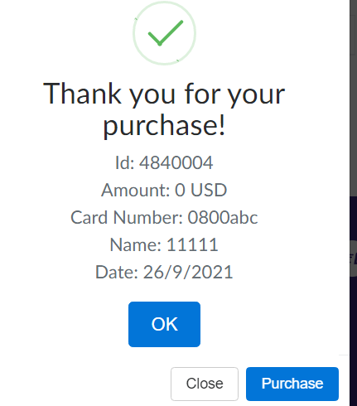
Resultado esperado | Permitir solamente letras para el campo " Name" y Numeros para el campo " Credit Card"
Prioridad | Alta

